Projektory
 |  | Projektory
Kod prod. | Nazwa produktu | Zdjęcie | Opis | Ilość | Wartość Jedn. | Suma
700548 | Projektor Optoma Short X309ST | 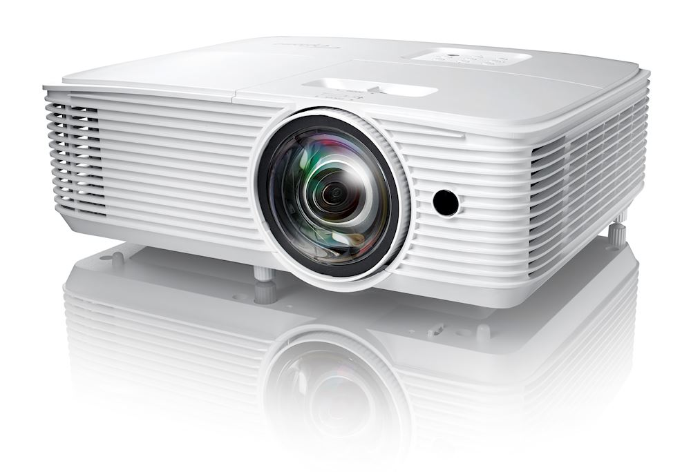 | "Projektor Optoma Short X309ST " Krótki rzut, jasny i kompaktowy projektor Wyświetlaj jasne, żywe prezentacje bez wysiłku o każdej porze dnia. Zaprojektowany z myślą o małych salach konferencyjnych i klasach lekcyjnych, ten projektor krótkiego rzutu oferuje niesamowitą kolorystykę, długą żywotność lampy i funkcje oszczędzania energii, co przekłada się na niższy całkowity koszt posiadania. Wiele wejść, zasilanie USB i wbudowany głośnik zapewniają łatwą konfigurację - idealną do podłączenia do laptopa, komputera PC lub odtwarzacza Blu-ray, aby uzyskać wyraźny wyświetlany obraz z dźwiękiem. Możesz nawet podłączyć klucz sprzętowy HDMI, taki jak Optoma HDCast Pro, do prezentacji bezprzewodowych. Specyfikacja techniczna: Technologia wyświetlania DLP™; Rozdzielczość XGA (1024x768); Jasność 3 700lumenów; Kontrast 25 000:1; Natywne proporcje ekranu 4:3; Współczynnik projekcji - zgodny 16:9; Korekcja trapezowa - pionowa +/-40°; Szybkośc skanowania poziomego; 15.38 ~ 91.15Khz; Szybkość skanowania pionowego 50 ~ 85(120 for 3D)Hz; Jednolitość 75%; Rozmiar ekranu 0.81m ~ 6.28m (31.9" ~ 247.3") diagonal. Gwarancja: 2 lata |  | 3,399.00 zł | - zł
700546 | Projektor Optoma Short EH200ST | 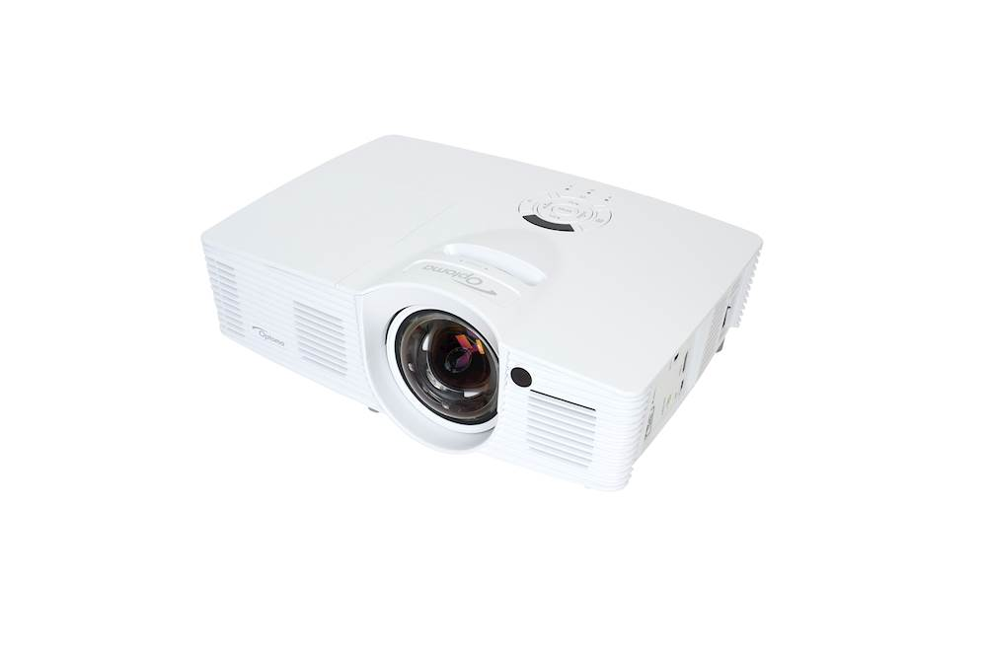 | "Projektor Optoma Short EH200ST " Projektor Optoma Short EH200ST to doskonały model, jeśli chodzi o wybór sposobu użytkowania urządzenia, gwarantujacy doświadczenia najlepszej jakości. Dzięki wbudowanemu głośnikowi można wygodnie słuchać filmów, bez konieczności wcześniejszego podłączania zewnętrznych głośników. Model wykorzystuje najnowszą technologię DLP®,EH200ST, dostarczając wyjątkowej rozdzielczości Full HD 1080p. Wyświetlając niezwykle jasny obraz, o dobrze zbalansowanych, żywych kolorach i krystalicznej czystości, projektor Optoma Short EH200STT zapewnia wyjątkową szczegółowość odcieni światła, dostępną tylko dla projektorów o wyższym kontraście. Specyfikacja techniczna: Technologia wyświetlania DLP™; Rozdzielczość 1080p Full HD (1920x1080); Jasność 3 000lumenów; Kontrast 20 000:1; Natywne proporcje ekranu 16:9; Współczynnik projekcji - zgodny 4:3; Korekcja trapezowa -pionowa +/-40°; Szybkośc skanowania poziomego 15.375 ~ 91.146Khz; Szybkość skanowania pionowego 24 ~ 85(120 for 3D)Hz; Jednolitość 80%; Rozmiar ekranu 1.15m ~ 7.62m (45.3" ~ 300") diagonal. Gwarancja: 2 lata |  | 4,420.00 zł | - zł
700549 | Projektor Epson Ultra EB-685W | 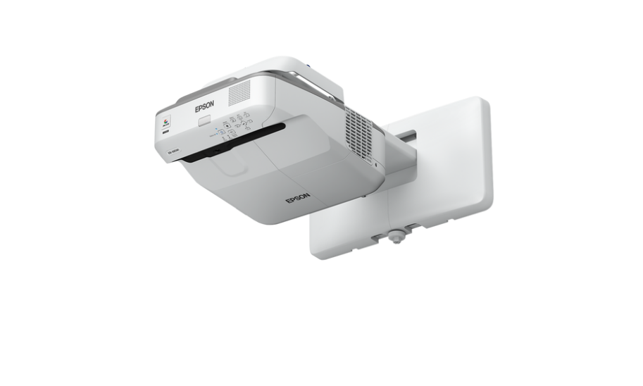 | "Projektor Epson Ultra EB-685W" Projektor Epson Ultra EB-685W to wysoka jakość oraz jasny obraz wyświetlanej treści. Technologia 3LCD firmy Epson gwarantuje wysokiej jakości obraz z dobrze nasyconymi kolorami, odpowiednie natężenie światła białego i barwnego, także w świetle dziennym oraz trzykrotnie jaśniejsze kolory niż w przypadku najlepszych projektorów innych firm. Nowatorskie rozwiązanie do nauczania pozwala uatrakcyjnić zajęcia, wyświetlając materiały w rozdzielczości WXGA HD ready na dużym, skalowalnym ekranie o rozmiarze do 100 cali. Budowa projektora EB-685W umożliwia ultrakrótki rzut, dzięki któremu można z bardzo krótkiej odległości wyświetlać duże obrazy o zminimalizowanej ilości cieni i odbłysków. Jasność na poziomie 3500 lumenów, rozdzielczość WXGA HD ready, współczynnik kontrastu 14 000:1 i wejście HDMI zapewniają doskonałą ostrość i wyrazistość. Specyfikacja techniczna: System projekcyjny Technologia 3LCD; Panel LCD 0,59 cal z D9; Natężenie światła barwnego 3.500 lumen- 2.900 lumen (tryb ekonomiczny zgodne z normą IDMS15.4; Natężenie światła białego 3.500 lumen - 2.900 lumen (tryb ekonomiczny) In accordance with ISO 21118:2020; Rozdzielczość WXGA, 1280 x 800, 16:10; High Definition, HD ready; Współczynnik proporcji obrazu 16:10; Stosunek kontrastu 14.000 : 1; Źródło światła Lampa; Lampa 250 W, 5.000 h Żywotność, 10.000 h Żywotność (w trybie oszczędnym), 9.000 h Żywotność (w trybie oszczędnym); Korekcja obrazu Ręczna obsługa (lub "Instrukcja obsługi") pionowo: ± 3 °, Ręczna obsługa (lub "Instrukcja obsługi") poziomo ± 3 °; Przetwarzanie wideo 10 Bit; Częstotliwość odświeżania pionowego 2D 100 Hz - 120 Hz; Odwzorowanie kolorów do 1,07 mld kolorów. Gwarancja: 2 lata |  | 5,999.00 zł | - zł
700545 | Projektor Optoma Ultra EH330UST + Uchwyt | 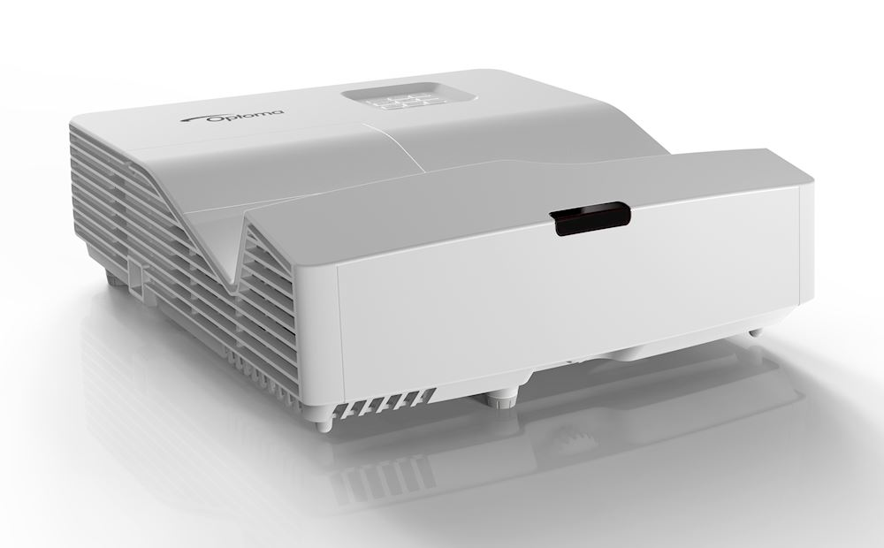 | "Projektor Optoma Ultra EH330UST + Uchwyt" Projektor DH330UST to idealny model, dedykowany szczegółnie szkołom. To wszystko dzięki wysokiej jasności i obiektywowi ultra krótkiego rzutu, który może wyświetlić obraz 100" - nawet z odległości mniejszej niż 0,5m. Bliska instalacja od ściany pozwali uniknąć cieni na ekranie, które rzucane są przez prezentujące osoby. Specyfikacja techniczna: Technologia wyświetlania DLP™; Rozdzielczość 1080p Full HD (1920x1080); Jasność 3 600lumenów; Kontrast 20 000:1; Natywne proporcje ekranu 16:9; Współczynnik projekcji - zgodny 4:3,16:9; Korekcja trapezowa - pozioma +/-4°; Korekcja trapezowa - pionowa +/-4°; Szybkośc skanowania poziomego 15.375 ~ 91.147Khz; Szybkość skanowania pionowego 24 ~ 85(120 for 3D)Hz; Jednolitość 80; Rozmiar ekranu 2.03m ~ 2.54m (80" ~ 100") diagonal; Źródło światła Lampy; Moc lampy 240; Żywotność lampy (godziny) 4000 (Jasny), 12000 (Dynamiczny), 10000 (Eco), 15000 (Eco+) Gwarancja: 2 lata |  | 6,630.00 zł | - zł
SUMA |  |  |  | 0 | - zł

Akcesoria
 |  | Akcesoria do Tablic interaktywnych
Kod prod. | Nazwa produktu | Zdjęcie | Opis | Ilość | Wartość Jedn. | Suma
700536 | Soundbar Black HD-005L | 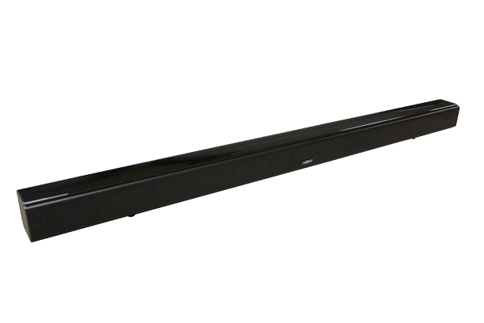 | "Soundbar Black HD-005L" Efektywny soundbar zaprojektowany by cieszyć i wypełnić wnętrze Twojej sali wspaniałym dźwiękiem. Wykonany według najnowszych technologii i z zachowaniem wysokich standardów jakości. Smukła konstrukcja listwy głośnikowej idealnie wkomponuje się w każde wnętrze w domu i w biurze. Niezastąpiony również do instalacji wraz ze sprzętami interaktywnymi, jak tablica czy monitor. Wyposażony w Bluetooth, dzięki czemu możesz wygodnie i bezprzewodowo odtwarzać muzykę. Soundbar myBoard HD-005L można łączyć przewodowo i bezprzewodowo. Głośniki w listwie o łącznej mocy 40W zapewnią odpowiednią jakość dźwięku. Specyfikacja techniczna: Marka: myBoard; Model: HD-005L; Kolor: czarny; Moc RMS 40W (4 głośniki 2”/10W + 2 membrany basowe); Długość 940mm; Wejścia: AUX, Line In, Bluetooth 4.2, USB; Funkcje: 2 kanały stereo, wyświetlacz LED, EQ; pilot; Zasilanie: zasilacz 19V 1.5A; Częstotliwość 50Hz-16KHz; SNR ≥ 80dB; Bluetooth wersja 4.2 + EDR, zasięg 10m; Wykonanie: metalowy stelaż + obudowa z tworzywa. Zawartość opakowania: soundbar, zasilacz sieciowy, pilot (wymaga jednej sztuki baterii CR2025), przewód mini jack/mini jack, kołki z wkrętami, instrukcja obsługi; Gwarancja: 2lata |  | 259.00 zł | - zł
700550 | Uchwyt ścienny myBoard do projektorów typu short throw – regulacja do 121,5 cm | 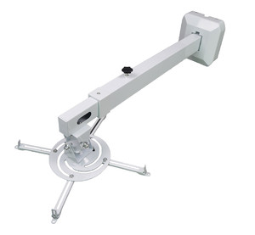 | "Uchwyt ścienny myBoard do projektorów typu short throw – regulacja do 121,5 cm " Uchwyt ścienny myBoard do projektorów typu short throw – regulacja do 121,5 cm zapewnia płynną, bezstopniowę regulację. Umożliwia montaż w zasadzie każdego modelu projektora multimedialnego, kgtóry jest dostępny na rynku. Płyta uchwytu mocowana jest do ściany i jest w komplecie wraz z estetyczną osłoną. Uchwyt posiada uniwersalny rozstaw otworów montażowych, dzięki czemu w łatwy sposób dostosowuje się do modelu projektora. Cechy uchwytu ściennego: Kolor biały; Wykonany ze stali; Maksymalne obciążenie - 12 kg ; Możliwość regulacji pochylenia na boki +/- 42° ; Możliwość regulacji pochylenia w osi uchwytu +/- 42° ; Możliwość prowadzenia okablowania wewnątrz uchwyt; Kompatybilny ze wszystkimi projektorami dostępnymi na naszym rynku; Odległość projektora od ściany płynnie regulowana od 70,5 cm do 121,50 cm Gwarancja: 2 lata |  | 319.00 zł | - zł
700551 | Uchwyt ścienny myBoard do projektorów typu short throw – regulacja do 116 cm | 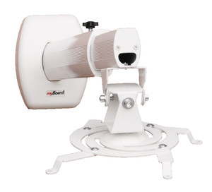 | „Uchwyt ścienny myBoard do projektorów typu short throw – regulacja do 116 cm " Uchwyt myBoard umożliwia montaż praktycznie każdego modelu projektora multimedialnego. Przeznaczony jest do ściennego montażu projektora z wysięgnikiem do 116,50 cm i zapewnia płynną, bezstopniową regulację. Model posiada uniwersalny rozstaw otworów montażowych, dzięki czemu w łatwy sposób dostosowuje się do konkretnego typu projektora. Cechy uchwytu ściennego: Kolor biały; Możliwość regulacji pochylenia w osi uchwytu +/- 42° Możliwość regulacji pochylenia na boki +/- 42 ° ; Maksymalne obciążenie - 12 kg ; Możliwość prowadzenia okablowania wewnątrz uchwytu; Wykonany ze stopu aluminium; Odległość projektora od ściany płynnie regulowana do 116,50 cm; Kompatybilny ze wszystkimi projektorami dostępnymi na naszym rynku. Gwarancja: 2 lata |  | 179.00 zł | - zł
700552 | Uchwyt ścienny myBoard do projektorów typu short throw – regulacja do 146 cm |  | „Uchwyt ścienny myBoard do projektorów typu short throw – regulacja do 146 cm " Uchwyt myBoard umożliwia montaż praktycznie każdego modelu projektora multimedialnego. Przeznaczony jest do ściennego montażu projektora z wysięgnikiem do 146,50 cm i zapewnia płynną, bezstopniową regulację. Model posiada uniwersalny rozstaw otworów montażowych, dzięki czemu w łatwy sposób dostosowuje się do konkretnego typu projektora. Cechy uchwytu ściennego: Kolor biały; Możliwość regulacji pochylenia w osi uchwytu +/- 42° Możliwość regulacji pochylenia na boki +/- 42 ° ; Maksymalne obciążenie - 10 kg ; Możliwość prowadzenia okablowania wewnątrz uchwytu; Wykonany ze stopu aluminium; Odległość projektora od ściany płynnie regulowana od 83,50 cm do 146,50 cm; Kompatybilny ze wszystkimi projektorami dostępnymi na naszym rynku; Maksymalny rozstaw otworów do mocowania projektora – 30 cm. Gwarancja: 2 lata |  | 319.00 zł | - zł
700518 | Uchwyt ścienny regulowany z wysięgnikiem do projektora „SHORT THROW” RW-50 | 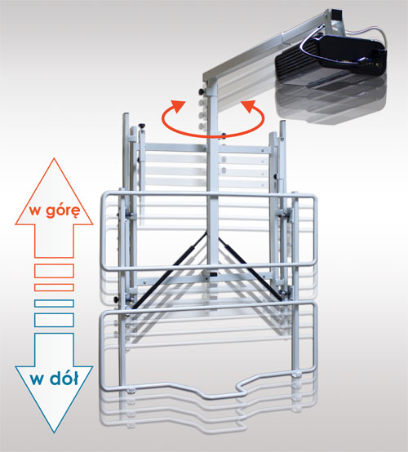 | „Uchwyt ścienny regulowany z wysięgnikiem do projektora „SHORT THROW” RW-50; RW-100 " Mocowanie ścienne przeznaczone jest do montażu stacjonarnego tablicy. Uchwyt w pełni uniwersalny – regulacja uchwytów pozwala na instalację większości modeli tablic będących na naszym rynku, w wymiarach 77-100”. Ramię do projektora obraca się o 90º wokół punktu osadzenia – co pozwala na precyzyjne ustawienie oka soczewki względem tablicy. Dodatkową zaletą jest też możliwość złożenia wysięgnika z projektorem do boku tablicy. Wysięgnik pozwala na zamontowanie projektora tuż nad tablicą, co minimalizuje efekt cienia. Najważniejszym atutem uchwytu jest płynna regulacja wysokości tablicy – przez zastosowanie gazowych podnośników i właściwe wyważenie komponentów możemy bez użycia siły podnieść lub opuścić tablicę! Regulacja odbywa się w zakresie +/- 40 cm. wszystkie ruchome elementy statywu można regulować, składać bez korzystania z narzędzi (klucze, wkrętarka itp.) Gwarancja: 2 lata |  | 2,157.00 zł | - zł
700519 | Uchwyt ścienny regulowany z wysięgnikiem do projektora „ULTRA SHORT THROW” RW-100 |  |  |  | 2,157.00 zł | - zł
700516 | Podstawa jezdna REGULOWANA z wysięgnikiem do projektora „SHORT THROW” RW-50 | 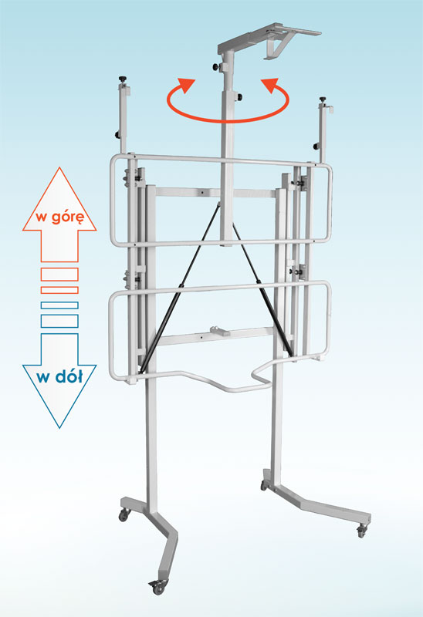 | „Podstawa jezdna REGULOWANA z wysięgnikiem do projektora „SHORT THROW” RW-50; RW-100 " Statyw na kółkach z regulacją wysokości; Swobodny przejazd całego zestawu przez drzwi; Możliwość instalacji tablic innych producentów; Składany i regulowany wysięgnik do projektora szerokokątnego; Bezproblemowy, łatwy montaż. Gwarancja: 2 lata |  | 2,664.00 zł | - zł
700517 | Podstawa jezdna REGULOWANA z wysięgnikiem do projektora „ULTRA SHORT THROW” RW-100 |  |  |  | 2,664.00 zł | - zł
700553 | Kabel HDMI 10m | 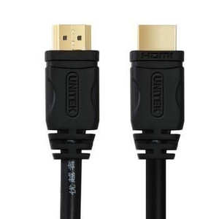 | „Kabel HDMI 1.4 - 10m" Kabel HDMI 10m, przeznaczony do podłączenia projektora, komputera, laptopta z innymi urządzeniami. Przesyła sygnał 4K x 2K. Gwarancja: 2 lata |  | 89.00 zł | - zł
700555 | Kabel zasilający 10m | 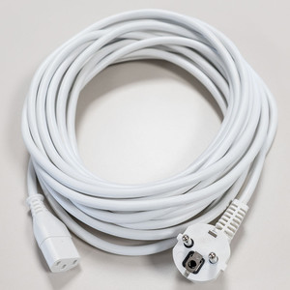 | „Kabel zasilający 10m" Kabel zasilający do projektora/komputera 10m, przeznaczony do podłączenia do zasilania projektor, komputer. Gwarancja: 2 lata |  | 59.00 zł | - zł
700554 | Kabel HDMI 15m |  | „Kabel HDMI 1.4 - 15m" Kabel HDMI 15m, przeznaczony do podłączenia projektora, komputera, laptopta z innymi urządzeniami. Przesyła sygnał 4K x 2K. Gwarancja: 2 lata |  | 125.00 zł | - zł
700556 | Kabel zasilający 15m |  | „Kabel zasilający 15m" Kabel zasilający do projektora/komputera 15m, przeznaczony do podłączenia do zasilania projektor, komputer. Gwarancja: 2 lata |  | 69.00 zł | - zł
700557 | Przedłużacz USB 2.0-repeater 5m | 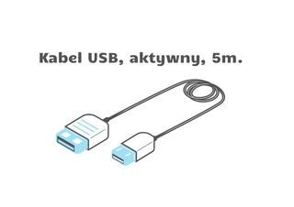 | „Przedłużacz USB 2.0-repeater 5m" Gwarancja: 2 lata |  | 49.00 zł | - zł
700558 | Przedłużacz USB 2.0-repeater 10m | 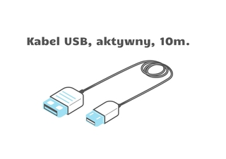 | „Przedłużacz USB 2.0-repeater 10m" Gwarancja: 2 lata |  | 69.00 zł | - zł
SUMA |  |  |  | 0 | - zł

